Feuil1
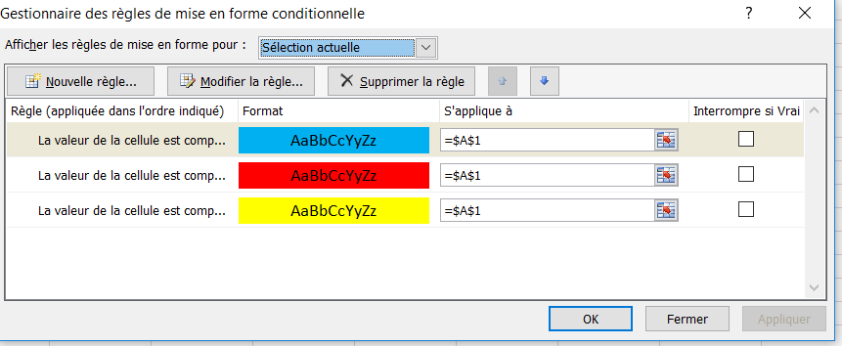
10 | 0 à 10 jaune
 | 11 à 20 rouge
 | 21 à 30 bleu

